Wyniki
Arkusz doborowy kotła kompaktowego
 |  |  |  |  |  |  |  |  |  |  |  |  |  |  | Wyposażenie ( wszystkie punkty podobru wody, które dopuszcza się do pracy jednoczesnej ) |  |  |  |  |  |  |  |  |  |  |  |  | Objaśnienia
 |  |  |  |  |  |  |  |  |  |  |  |  |  |  |  |  |  |  |  |  |  |  |  |  |  |  |  | 3 | Spełnione warunki brzegowe => zapewniony komfort korzystania z wody
 |  |  |  |  | Rodzaj budynku |  |  |  |  |  |  |  |  |  | Umywalka | Zlew |  |  | Natrysk |  |  |  |  |  | Wanna |  |  | 2 | Możliwość obniżenia komfortu przy dłuższym czasie korzystania w wody
 |  |  |  |  | Niskoenergetyczny (40 W/m²) |  |  |  |  |  |  |  | ▼ |  |  |  |  |  |  |  |  |  |  |  |  |  |  | 1 | Możliwość obniżenia komfortu przy jednoczesnym poborze wody ze wskazanych punktów
 |  |  |  |  |  |  |  |  |  |  |  |  |  |  |  |  |  |  |  |  |  |  |  |  |  |  |  | 0 | Nie spełnione warunki brzegowe
 |  |  |  |  | Powierzchnia ogrzewana |  |  |  |  |  | 180 |  | [m²]
 |  |  |  |  |  |  |  |  |  |  |  |  |  |  |  |  |  |  | Oszczędny |  | Normalny | Komfort |  |  | 140 litrów | 160 litrów | 200 litrów | 0 | Dane poprawne
Szacowana moc Q = |  | 7.2 | [ kW ] |  | Ilość mieszkańców |  |  |  |  |  | 3 |  | 3 |  | 1 | 0 |  |  | 1 |  | 0 | 0 |  |  | 1 | 0 | 0 | -1 | Niespójność danych (sprawdzić czy ilość punktów poboru jest zgodna z ilością mieszkańców)
 | 40
 |  |  |  |  |  |  |  |  |  |  |  |  |  | 3 |  |  |  |  |  |  |  |  |  |  |  |  |  | 590 | Warunek nie spełniony
 |  |  |  |  |  |  |  |  |  |  |  |  |  |  |  |  |  |  |  |  |  |  |  |  |  |  |  | 590 | Warunek spełniony w co najmniej 90%
Model |  |  | Spełnione NL? |  |  | Moc kotła grzewczego |  |  |  |  |  | Jednostka |  |  | Model |  |  |  | Spełnione NL? |  |  | Moc kotła grzewczego |  |  |  | Jednostka |  | 199 | Warunek spełniony w 100%

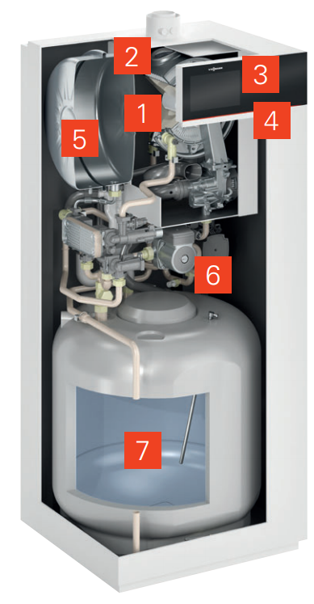
Vitodens 111-W B1LD |  |  |  |  |  |  |  | 19 | 25 | 32 |  | [ kW ] |  |  | Vitodens 222-F B2TE |  |  |  |  |  |  | 11 | 19 | 25 | 32 | [ kW ] |  | Założenia |  |  | => wartości można edytować
 |  |  |  |  |  |  |  |  |  |  |  |  |  |  |  |  |  |  |  |  |  |  |  |  |  |  |  | Dane dotyczące punktów poboru wody
 | Zakres mocy na CWU |  |  |  |  |  |  |  |  |  |  |  |  |  |  |  | Zakres mocy na CWU
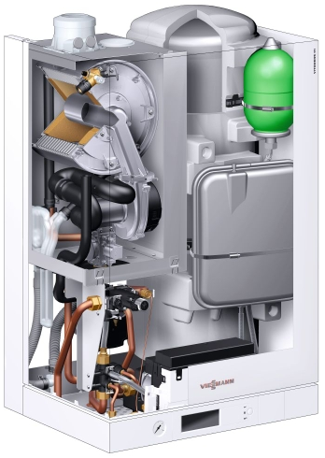
 |  |  |  |  |  |  |  | 3 |  |  |  |  |  |  |  |  |  |  |  |  |  |  | 2 |  |  |  |  |  |  | Umywalka | Zlew |  | Natrysk |  |  | Wanna
 | 5,9 - 24,0 kW |  |  | 0.97 |  |  |  | 680 |  |  |  | litry / h |  |  |  |  | 1,8 - 22,1 kW |  |  | 0.97 |  |  | 485 |  |  | litry / h |  |  |  |  |  |  | Oszczędny | Normalny | Komfortowy | 140 | 160 | 200
 | NL= | 1.0 |  |  |  |  |  | 160 |  |  |  | litry / 10min |  |  |  |  | NL= | 1.4 |  |  |  |  | 164 |  |  | litry / 10min |  | Temperatura [ °C ] |  | 38 | 42 |  | 38 | 38 | 40 | 45 | 45 | 45
 |  |  |  |  |  |  |  |  | 3 |  |  |  |  |  |  |  |  |  |  |  |  |  |  | 3 |  |  |  | Czas poboru [ min ] |  | 1.5 | 5 |  | 4 | 6 | 6 | 13 | 15 | 16
 | 5,9 - 29,3 kW |  |  | 0.97 |  |  |  |  | 840 |  |  | litry / h |  |  |  |  | 1,8 - 28,7 kW |  |  | 0.97 |  |  |  | 649 |  | litry / h |  | Jednorazowe zużycie [ litry ] |  | 9 | 30 |  | 30 | 50 | 90 | 130 | 150 | 190
 | NL= | 1.3 |  |  |  |  |  |  | 180 |  |  | litry / 10min |  |  |  |  | NL= | 2.1 |  |  |  |  |  | 196 |  | litry / 10min |  | Wylewka [ litry / min ] |  | 6 | 6 |  | 8 | 8 | 15 | 10 | 10 | 12
 |  |  |  |  |  |  |  |  |  | 3 |  |  |  |  |  |  |  |  |  |  |  |  |  |  | 3
 | 8,0 - 35,0 kW |  |  | 0.97 |  |  |  |  |  | 1000 |  | litry / h |  |  |  |  | 1,8 - 33,9 kW |  |  | 0.97 |  |  |  |  | 794 | litry / h |  | Wydajność stała obliczona dla ∆T=30K (woda zimna = 10°C, woda ciepła = 40°C)
 | NL= | 1.5 |  |  |  |  |  |  |  | 200 |  | litry / 10min |  |  |  |  | NL= | 2.6 |  |  |  |  |  |  | 216 | litry / 10min

Vitodens 222-W B2LE |  |  |  |  |  |  | 11 | 19 | 25 | 32 |  | [ kW ] |  |  | Vitodens 222-F B2SE |  |  |  |  |  |  | 11 | 19 | 25 | 32 | [ kW ] |  | Wartości obliczone
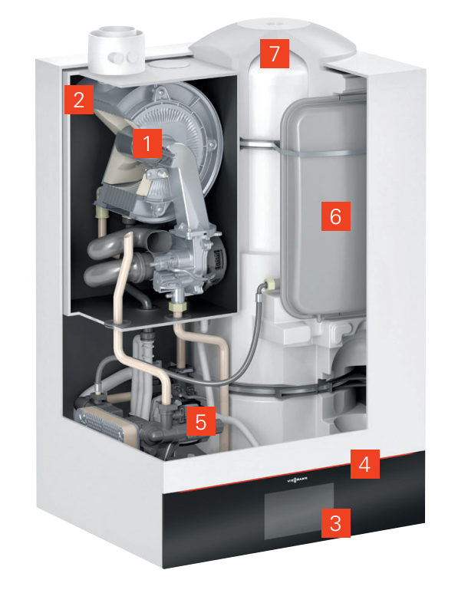
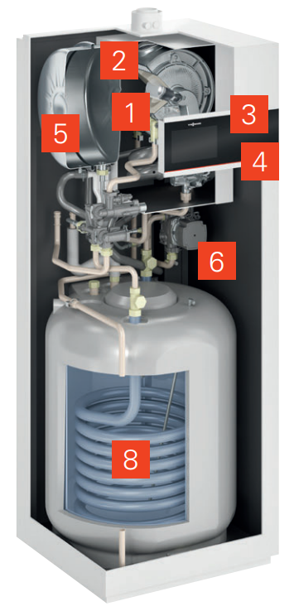
 | Zakres mocy na CWU |  |  |  |  |  |  |  |  |  |  |  |  |  |  |  | Zakres mocy na CWU |  |  |  |  |  |  |  |  |  |  | Wymagany NL |  |  |  | 0.97
 |  |  |  |  |  |  | 2 |  |  |  |  |  |  |  |  |  |  |  |  |  |  | 2 |  |  |  |  |  | Wymagana wydajność chwilowa przez 10min |  |  |  | 139
 | 1,9 - 22,1 kW |  |  | 0.97 |  |  | 527 |  |  |  |  | litry / h |  |  |  |  | 1,9 - 17,6 kW |  |  | 0.97 |  | 419 |  |  |  | litry / h |  | Wymagana wydajność stała |  |  |  | 600
 | NL= | 1.1 |  |  |  |  | 148 |  |  |  |  | litry / 10min |  |  |  |  | NL= | 1.4 |  |  |  | 167 |  |  |  | litry / 10min |  | Wymagana całkowita ilość wody |  |  |  | 169
 |  |  |  |  |  |  |  | 3 |  |  |  |  |  |  |  |  |  |  |  |  |  |  | 2 |  |  |  |  | Pozostała ilość wody po 10min |  |  |  | 30
 | 1,9 - 26,5 kW |  |  | 0.97 |  |  |  | 643 |  |  |  | litry / h |  |  |  |  | 1,9 - 22,1 kW |  |  | 0.97 |  |  | 515 |  |  | litry / h
 | NL= | 1.2 |  |  |  |  |  | 154 |  |  |  | litry / 10min |  |  |  |  | NL= | 1.5 |  |  |  |  | 170 |  |  | litry / 10min
 |  |  |  |  |  |  |  |  | 3 |  |  |  |  |  |  |  |  |  |  |  |  |  |  | 3
 | 1,9 - 30,8 kW |  |  | 0.97 |  |  |  |  | 727 |  |  | litry / h |  |  |  |  | 1,9 - 28,7 kW |  |  | 0.97 |  |  |  | 587 |  | litry / h
 | NL= | 1.5 |  |  |  |  |  |  | 170 |  |  | litry / 10min |  |  |  |  | NL= | 1.7 |  |  |  |  |  | 180 |  | litry / 10min
 |  |  |  |  |  |  |  |  |  | 3 |  |  |  |  |  |  |  |  |  |  |  |  |  |  | 3
 | 1,9 - 33,9 kW |  |  | 0.97 |  |  |  |  |  | 814 |  | litry / h |  |  |  |  | 1,9 - 33,9 kW |  |  | 0.97 |  |  |  |  | 612 | litry / h
 | NL= | 1.7 |  |  |  |  |  |  |  | 181 |  | litry / 10min |  |  |  |  | NL= | 1.7 |  |  |  |  |  |  | 180 | litry / 10min

 |  |  |  |  |  |  |  |  |  |  |  |  |  |  | Model |  |  |  | Spełnione NL? |  |  | Moc kotła grzewczego |  |  |  | Jednostka

 |  |  |  |  |  |  |  |  |  |  |  |  |  |  | Vitodens 242-F B2UE |  |  |  |  |  |  | 11 | 19 | 25 |  | [ kW ]
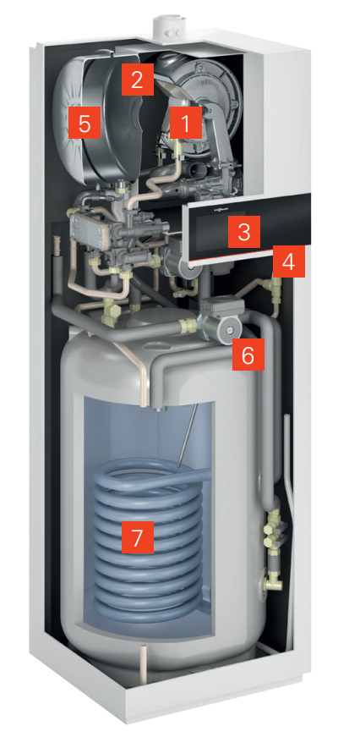
 |  |  |  |  |  |  |  |  |  |  |  |  |  |  |  |  | Zakres mocy na CWU
 |  |  |  |  |  |  |  |  |  |  |  |  |  |  |  |  |  |  |  |  |  | 2
 |  |  |  |  |  |  |  |  |  |  |  |  |  |  |  |  | 1,9 - 17,6 kW |  |  | 0.97 |  | 425 |  |  |  | [ litry / h ]
 |  |  |  |  |  |  |  |  |  |  |  |  |  |  |  |  | NL= | 1.2 |  |  |  | 153 |  |  |  | [ litry / 10min ]
 |  |  |  |  |  |  |  |  |  |  |  |  |  |  |  |  |  |  |  |  |  |  | 2
 |  |  |  |  |  |  |  |  |  |  |  |  |  |  |  |  | 1,9 - 22,1 kW |  |  | 0.97 |  |  | 529 |  |  | [ litry / h ]
 |  |  |  |  |  |  |  |  |  |  |  |  |  |  |  |  | NL= | 1.5 |  |  |  |  | 168 |  |  | [ litry / 10min ]
 |  |  |  |  |  |  |  |  |  |  |  |  |  |  |  |  |  |  |  |  |  |  |  | 3
 |  |  |  |  |  |  |  |  |  |  |  |  |  |  |  |  | 1,9 - 28,7 kW |  |  | 0.97 |  |  |  | 655 |  | [ litry / h ]
 |  |  |  |  |  |  |  |  |  |  |  |  |  |  |  |  | NL= | 1.8 |  |  |  |  |  | 180 |  | [ litry / 10min ]

Dane dotyczące budynku
Pasywny (10 W/m²)
Niskoenergetyczny (40 W/m²)
Nowe budownictwo szeregowe (60 W/m²)
Nowe budownictwo (70 W/m²)
Izolowany, rok budowy < 1995 (80 W/m²)
Starszy bez izolacji (120 W/m²)

